メイン画面
いべんと |  |  | きょうのほうこく |  | もくひょう

とうろく
きょうのほうこく
 |  |  |  |  |  | れんくん

じゃんる
ほうこく
 |  |  |  |  |  |  | おじいちゃんにおねだり
 |  |  |  |  |  |  | プレステ４
 |  | れんくん |  |  |  |  | げんざい10いいね/5000いいね

 | 5/20 うんどうかい
 | 8/1 おたんじょうび |  |  |  |  |  | おばあちゃんにおねだり
 | 10/1 おゆうぎ会 |  |  | れんくん 5月1日 「うんどうかいでがんばる」 |  |  | 英語の辞書
 |  |  |  | きょうはうんどうかいで、100メートル走1位でした。 |  |  | げんざい10いいね/300いいね
 |  | ゆいちゃん |  | がんばったでしょう
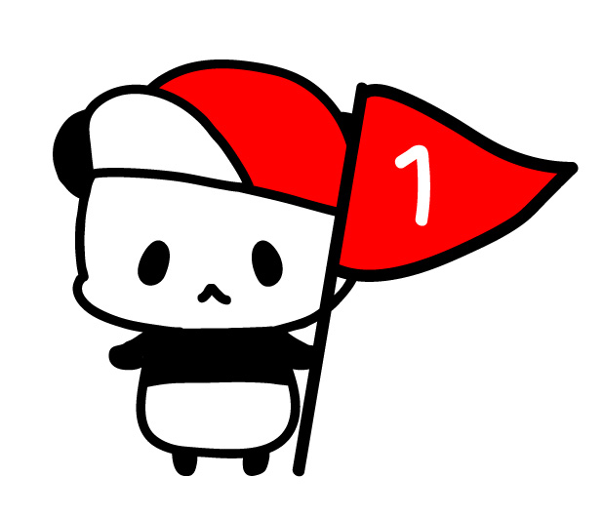
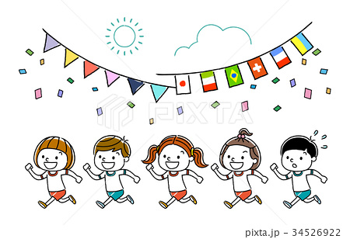
 | 5/20 うんどうかい |  |  |  |  | ゆいちゃん

 |  | おとうさん |  |  |  |  | おじいちゃんにおねだり
 |  |  |  |  |  |  | 数学ガール
 |  |  |  |  |  |  | げんざい10いいね/300いいね
 |  | おかあさん
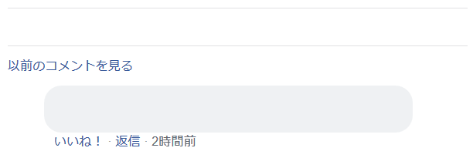
1人

 |  | おじいちゃん |  |  | バナー広告１
おじいちゃん 1位になれてよかったね。
だれににたのかな。おとうさんかな。
 | 8/1 おたんじょうび

 |  | おばあちゃん |  |  | バナー広告2

 |  |  |  |  | バナー広告3
 |  |  |  | れんくん 4月28日「てすとでいいてんすうをとる」
 |  |  |  | きょうはがっこうでてすとがありました。
 |  |  |  | さんすうがくらすでいちばんでした。

